ActiveFault
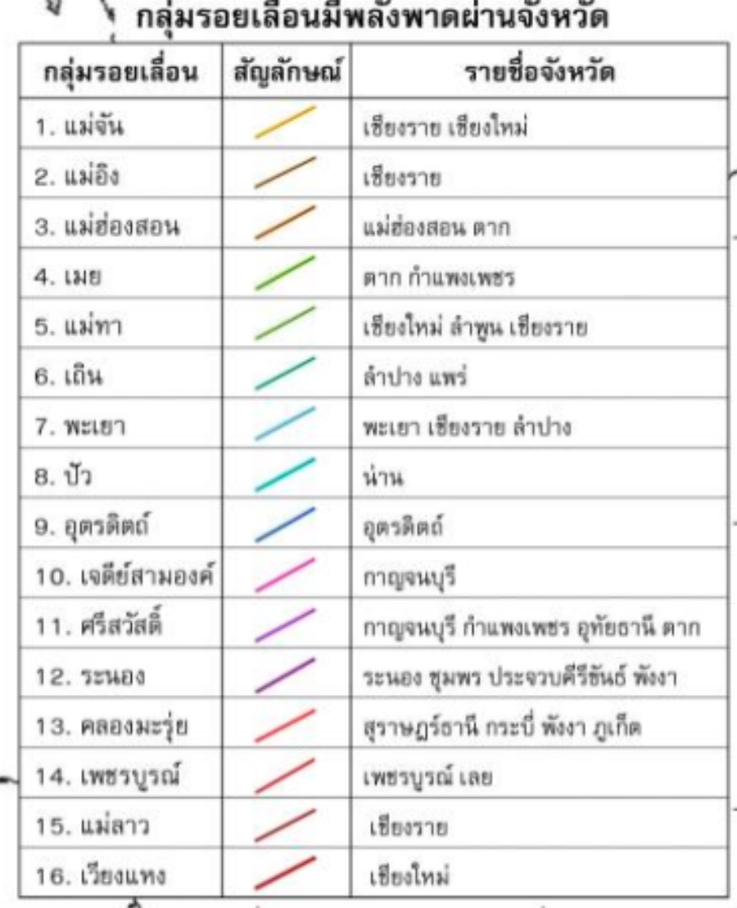
Plate | Region | Lat | Long
แม่จัน | เชียงราย เชียงใหม่
แม่อิง | เชียงราย
แม่ฮ่องสอน | แม่ฮ่องสอน ตาก
เมย | ตาก กำแพงเพชร
แม่ทา | เชียงใหม่ ลำพูน เชียงราย
เถิน | ลำปาง แพร่
พะเยา | พะเยา เชียงราย ลำปาง
ปัว | น่าน
อุตรดิตถ์ | อุตรดิตถ์
เจดีย์สามองค์ | กาญจนบุรี
ศรีสวัสดิ์ | กาญจนบุรี กำแพงเพชร อุทัยธานี ตาก
ระนอง | ระนอง ชุมพร ประจวบคีรีขันธ์ พังงา
คลองมะรุ่ย | สุราษฎร์ธานี กระบี่ พังงา ภูเก็ต
เพชรบูรณ์ | เพชรบูรณ์ เลย
แม่ลาว | เชียงราย
เวียงแหง | เชียงใหม่

